和文
No.7 |  |  | NetCommons3プラグイン開発における 機能提案及び、評価 |  |  | 主任教授 | 担当教授
 |  | テ－マ

 |  |  |  | 最終報告会
２０１４年度研究科生 |  |  |  |  | 内容梗概
 |  |  |  | 中間報告会

研究科生 | 事業所名･所属 |  | （情公共）（消防セ１）
 | 氏 名 |  | 第54期 情報工学科 外田浩太朗
大 学 | 所 属 |  | 国立情報学研究所 社会共有知研究センター
 | 指導教授 |  | 新井紀子 教授
内 容 梗 概
１．研究の目的
1年間を通し，NetCommons3(以下，NC3)のプラグイン開発者としてプロジェクトに参画し，iframeプラグ
インの開発を担当している．ユーザがデータを編集・登録等する画面（以下，フォーム）を開発者の中で
先行して開発していたため，その機能をプロトタイプとして実装し，提案する機会を得た．
提案に先立ち，エントリーフォーム最適化（以下，EFO）の観点からNC2の画面を見直し，ユーザ目線で入
力がしやすい・エラー内容が把握しやすい等，非機能要件の特性である『使用性』の面で改善を図り，機能
を実装し，その評価を行った．
２．研究内容
EFOの観点から13の検討項目を挙げ，これを以下の3点に分類した．
①表示・入力方法最適化 ②リアルタイムバリデーション ③サブミットロック
①～③を実現するために，AngularJSの双方向データバインディングをメインに調査した．そしてiframe
表1. EFO検討項目
プラグイン自体の機能（機能要件）の実装と合わせ，HTML5・AngularJS・Bootstrapを使用し，上記①～③
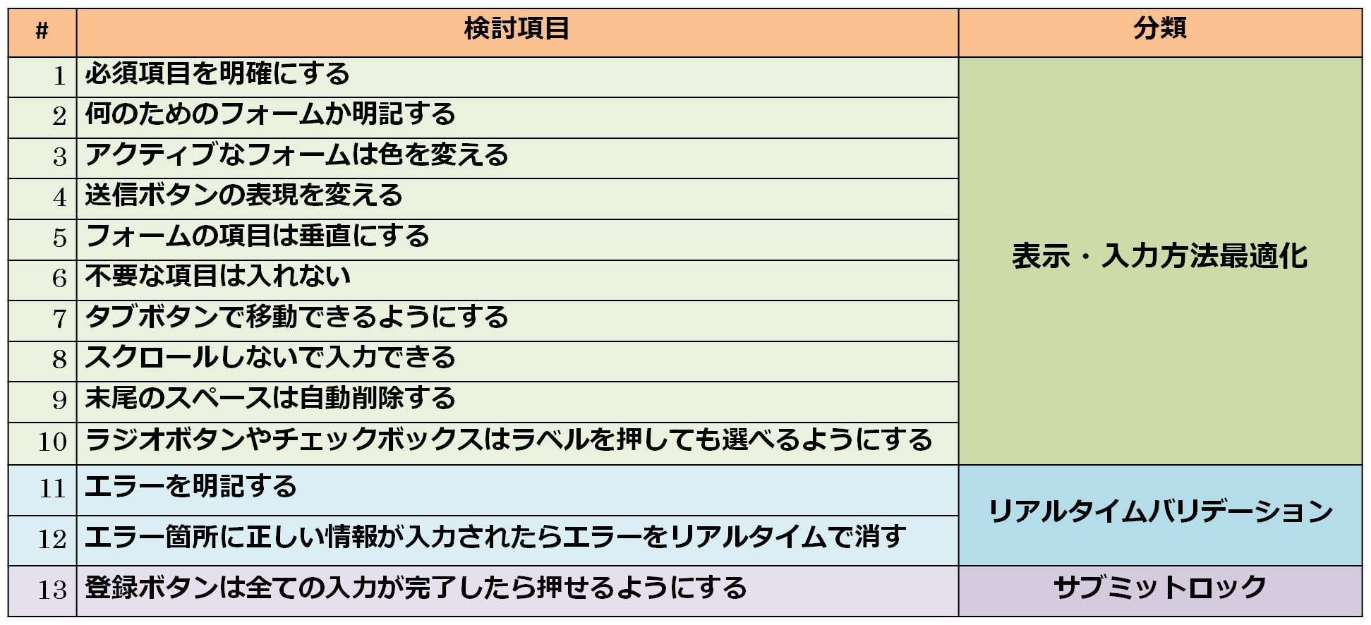
をフォームに実装した．
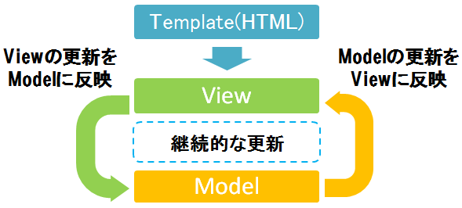

図1.双方向データバインディング概念図

３．研究結果
使用性の定量的な評価は，アンケート調査やアクセスログ解析が一般的だが，リリース前の現段階で，
このような定量的な評価は困難であった．そのため，各検討項目(13項目)を満たす実装が出来たかどうかを
評価した．その結果，全ての検討項目を実現できた．
この結果得られた機能は，開発者間で共有し，一部機能はNC3の仕様として取り入れられている．
４．今後の課題
①iframeプラグインにおけるスクロールバーのWebブラウザ依存問題の調査
→Firefox以外のWebブラウザ＋HTML5で発生するiframeタグのscrolling属性の不具合を調査する．
②お知らせプラグインの仕様変更に伴うiframeプラグインの改修
→バリデーション実装箇所の変更，MVCの構成変更等の仕様変更に対応する．
③掲示板プラグインの開発
→12月より着手．画面遷移図・ER図・プロトタイプ開発等の作業中．
→iframeプラグイン同様，EFOを考慮した開発を実施する．

